BDI COMPOSIÇÃO SD
Em atenção ao estabelecido pelo Acórdão 2622/2013 – TCU – Plenário reformamos a orientação e indicamos a utilização dos seguintes parâmetros para taxas de BDI:

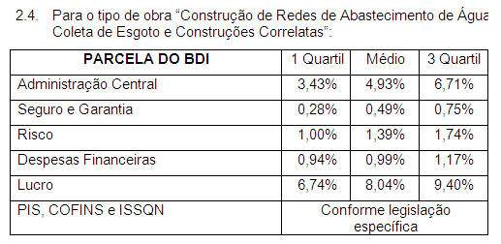
 |  |  |  | 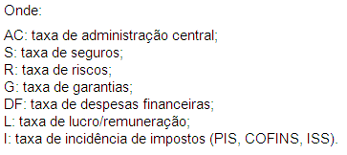

 |  |  |  | OBSERVAÇÕES
 |  |  |  | a) Os percentuais de Impostos a serem adotados devem ser indicados pelo Tomador, conforme legislação vigente.Para o ISS, deverão ser definidos pelo Tomador, através de declaração informativa, conforme legislação tributária municipal, a base de cálculo e, sobre esta, a respectiva alíquota do ISS, que será um percentual entre 2% e 5%.
Parâmetro | % | Verificação | CÁLCULO DO BDI
Administração Central | 3.50% | OK | 23.10%
Seguros e Garantias | 0.30% | OK | CONDIÇÃO | b) As tabelas acima foram construídas sem considerar a desoneração sobre a folha de pagamento prevista na Lei n° 12.844/2013. Para análise de orçamentos considerando a contribuição previdenciária sobre a receita bruta deverá ser somada a alíquota de 2% no item impostos.
Riscos | 1.00% | OK | OK
Despesas Financeiras | 0.95% | OK |  | c) Para o tipo de obra “Construção de Redes de Abastecimento de Água, Coleta de Esgoto e Construções Correlatas” enquadram-se: a construção de sistemas para o abastecimento de água tratada: reservatórios de distribuição, estações elevatórias de bombeamento, linhas principais de adução de longa e média distância e redes de distribuição de água; a construção de redes de coleta de esgoto, inclusive de interceptores, estações de tratamento de esgoto (ETE), estações de bombeamento de esgoto (EBE); a construção de galerias pluviais (obras de micro e macro drenagem). Esta classe compreende também: as obras de irrigação (canais); a manutenção de redes de abastecimento de água tratada; a manutenção de redes de coleta e de sistemas de tratamento de esgoto, conforme classificação 4222-7 do CNAE 2.0. Enquadra-se ainda a construção de estações de tratamento de água (ETA).
Lucro | 9.20% | OK | PIS=0,65%
Impostos: PIS e COFINS | 3.65% |  | COFINS = 3,0%
Impostos: ISS (mun.) | 2.50% | OK

